Sheet1
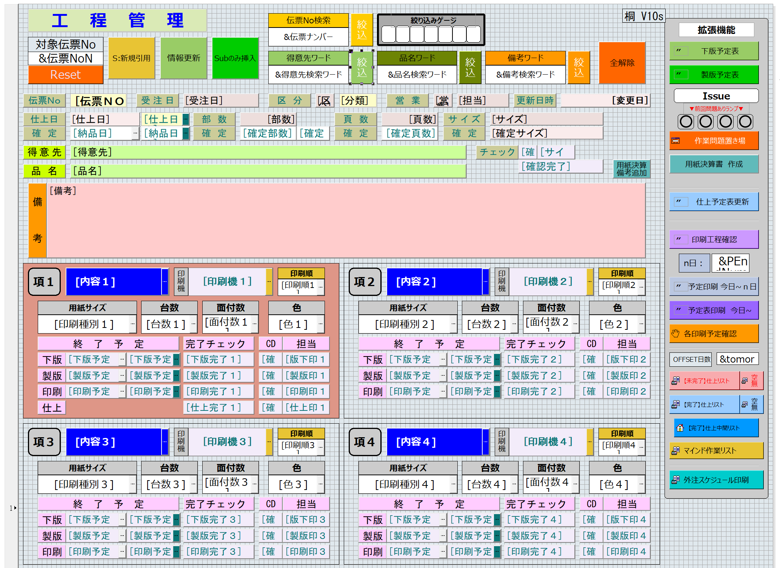
工程管理用設計メモ

head Smasta引用cmx
head Smasta引用cmx
head Smasta引用cmx

